量化一-结算数据
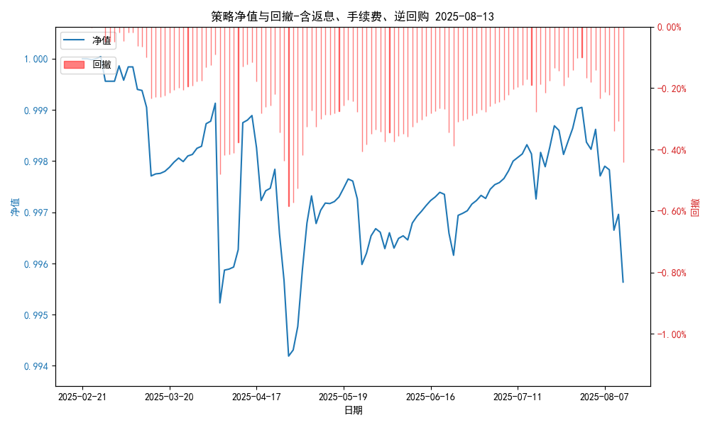
统计日期 | 2025-08-13 | (金额单位：元)
一、账户资产及收益情况
账户名称 | 量化一
账户编号 | 85001
资产单元名称 | 量化一-投机单元 | 权益类一单元
单元资产净值 | 5,823,426.28 | 24,045,671.34
账户资产净值 | 29,869,097.62
返息、逆回购 | 26,112.85 | 163,286.94
手续费 | 1,657.62 | -
总盈利/亏损(含返息、逆回购、手续费) | -130902.38
收益率(含返息、逆回购、手续费) | -0.4363%
总盈利/亏损(不含返息、逆回购、手续费) | -321,959.79
收益率(不含返息、逆回购、手续费) | -1.0732%
二、净值列示
实收资本 | 30,000,000.00
资产净值 | 29,869,097.62
总份额 | 30,000,000.00
期初单位净值 | 1.00
昨日单位净值(含返息、逆回购、手续费) | 0.99696
单位净值(含返息、逆回购、手续费) | 0.99564
日净值增长率(含返息、逆回购、手续费) | -0.13274%
昨日单位净值(不含返息、逆回购、手续费) | 0.99062
单位净值(不含返息、逆回购、手续费) | 0.98927
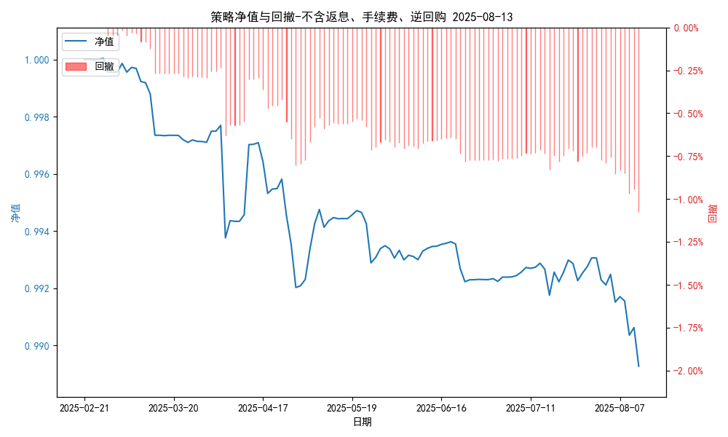
日净值增长率(不含返息、逆回购、手续费) | -0.13648%
三、保证金使用情况
占用 | 406,166.40 | -
账户权益 | 5,823,426.28 | -
风险度 | 6.97% | -
四、交易情况
交易方向及数量 | 今日交易: 5 只股指期货合约, 0 只股指期权合约， 成交合约价值 1190.91 万元 卖出开仓: IM2509(2 手), 买入平仓: IM2508(2 手), 买入开仓: IH2509(4 手), 卖出平仓: IF2508(1 手),IH2508(2 手) | 买入股票: 0 只, 卖出股票: 0 只, 股票合计成交金额: 0.0 万元
五、持仓情况
持仓品种及数量 | 当前持有: 2 只股指期货合约, 0 只股指期权合约, 持仓合约价值 617.74 万元, 其中: 多仓: IH2509(4 手), 空仓: IM2509(2 手) | 股票: 0 只
注: 1、总盈利/亏损(不含逆回购): 根据032盈亏数据计算,未扣除中金所申报费。 2、总盈利/亏损(含逆回购)：已扣除中金所申报费；按照O32盈亏数据计算的未扣除申报费的金额为：-158672.85 元。 3、返息: 26112.85元。

量化一-收盘数据
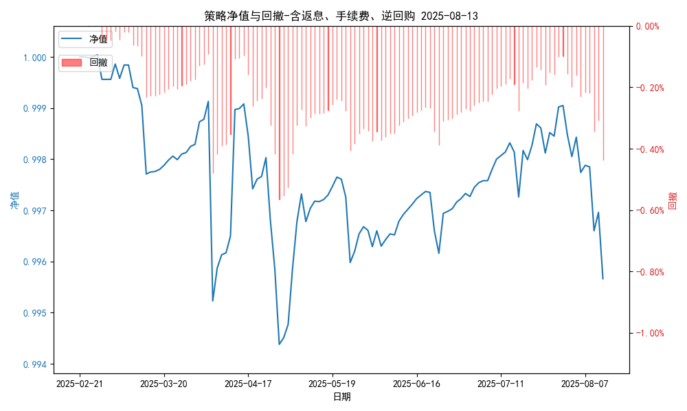
统计日期 | 2025-08-13 | (金额单位：元)
一、账户资产及收益情况
账户名称 | 量化一
账户编号 | 85001
资产单元名称 | 量化一-投机单元 | 权益类一单元
单元资产净值 | 5,824,226.22 | 24,045,671.34
账户资产净值 | 29,869,897.56
返息、逆回购 | 26,112.85 | 163,286.94
手续费 | 1,657.62 | -
盈利/亏损(含返息、逆回购、手续费) | -175,773.78 | 45,671.34
总盈利/亏损(含返息、逆回购、手续费) | -130,102.44
收益率(含返息、逆回购、手续费) | -0.4337%
盈利/亏损(不含返息、逆回购、手续费) | -203,544.25 | -117,615.69
总盈利/亏损(不含返息、逆回购、手续费) | -321,159.85
收益率(不含返息、逆回购、手续费) | -1.0705%
二、净值列示
实收资本 | 30,000,000.00
资产净值 | 29,869,897.56
总份额 | 30,000,000.00
期初单位净值 | 1.00
昨日单位净值(含返息、逆回购、手续费) | 0.99696
单位净值(含返息、逆回购、手续费) | 0.99566
日净值增长率(含返息、逆回购、手续费) | -0.13007%
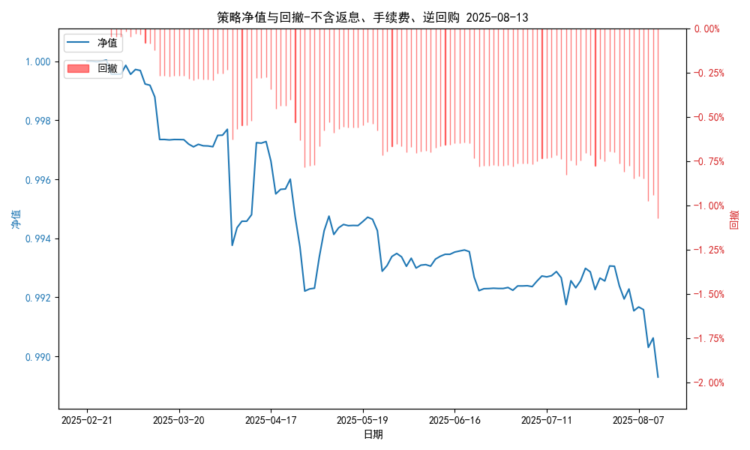
昨日单位净值(不含返息、逆回购、手续费) | 0.99062
单位净值(不含返息、逆回购、手续费) | 0.98929
日净值增长率(不含返息、逆回购、手续费) | -0.13379%
三、保证金使用情况
占用 | 406,166.40 | -
账户权益 | 5,824,226.22 | -
风险度 | 6.9737% | -
四、交易情况
交易方向及数量 | 今日交易: 5 只股指期货合约, 0 只股指期权合约， 成交合约价值 1190.91 万元 卖出开仓: IM2509(2 手), 买入平仓: IM2508(2 手), 买入开仓: IH2509(4 手), 卖出平仓: IF2508(1 手),IH2508(2 手) | 买入股票: 0 只, 卖出股票: 0 只, 股票合计成交金额: 0.0 万元
五、持仓情况
持仓品种及数量 | 当前持有: 2 只股指期货合约, 0 只股指期权合约, 持仓合约价值 617.74 万元, 其中: 多仓: IH2509(4 手), 空仓: IM2509(2 手) | 股票: 0 只
注: 1、盈利/亏损(不含逆回购)数据暂未包含中金所申报费，盈利/亏损(含逆回购)数据已包含中金所申报费。 2、返息: 26112.85元。

量化二-结算数据
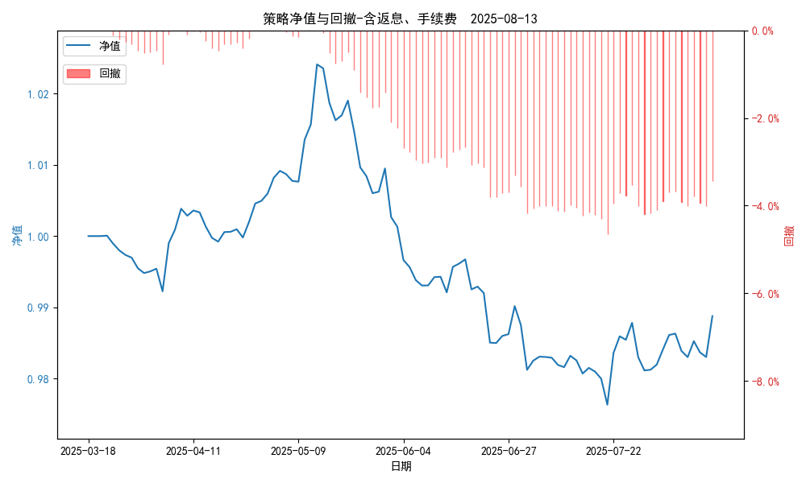
统计日期 | 2025-08-13, (金额单位：元)
一、账户资产及收益情况
账户名称 | 量化二
账户编号 | 85012
资产单元名称 | 量化二-投机单元
账户资产净值 | 9,887,712.96
返息 | 31,477.54
手续费 | 6,320.30
总盈利/亏损(含返息、手续费) | -112,287.04
收益率(含返息、手续费) | -1.1229%
总盈利/亏损(不含返息、手续费) | -150,084.88
收益率(不含返息、手续费) | -1.5008%
二、净值列示
实收资本 | 10,000,000.00
资产净值 | 9,887,712.96
总份额 | 10,000,000.00
期初单位净值 | 1.00
昨日单位净值(含返息、手续费) | 0.98303
单位净值(含返息、手续费) | 0.98877
日净值增长率(含返息、手续费) | 0.58404%
昨日单位净值(不含返息、手续费) | 0.97928
单位净值(不含返息、手续费) | 0.98499
日净值增长率(不含返息、手续费) | 0.58324%
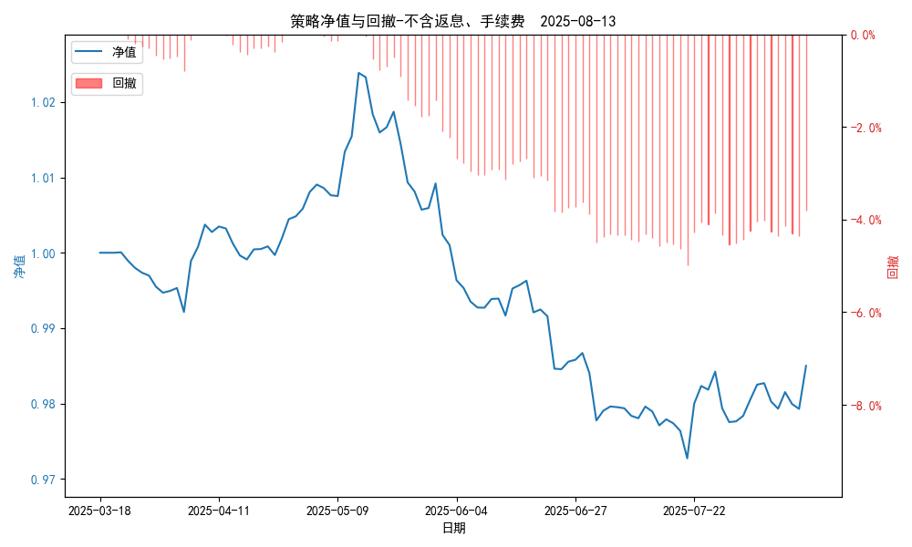
三、保证金使用情况
占用 | 760,966.55
账户权益 | 9,887,712.96
风险度 | 7.7052%
四、交易情况
交易方向及数量 | 今日交易 21 只期货合约 成交合约价值 412.35 万元 卖出开仓: 11 只 买入平仓: 7 只 买入开仓: 2 只 卖出平仓: 5 只
五、持仓情况
持仓品种及数量 | 共持仓 38只期货， 持仓合约价值 887.14 万元, 其中空仓: 21 只,多仓: 17 只

量化二-收盘数据
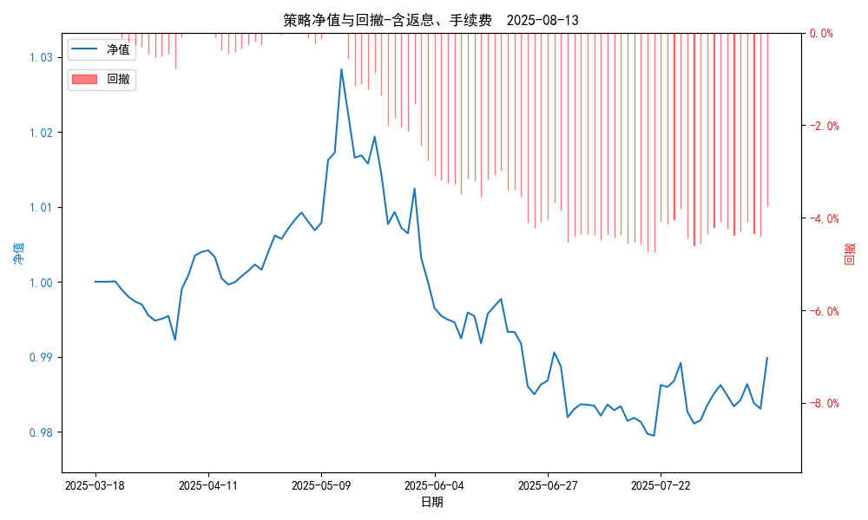
统计日期 | 2025-08-13, (金额单位：元)
一、账户资产及收益情况
账户名称 | 量化二
账户编号 | 85012
资产单元名称 | 量化二-投机单元
账户资产净值 | 9,898,227.00
返息 | 31,477.54
手续费 | 6,320.30
总盈利/亏损(含返息、手续费) | -101,773.00
收益率(含返息、手续费) | -1.0177%
总盈利/亏损(不含返息、手续费) | -139,570.84
收益率(不含返息、手续费) | -1.3957%
二、净值列示
实收资本 | 10,000,000.00
资产净值 | 9,898,227.00
总份额 | 10,000,000.00
期初单位净值 | 1.00
昨日单位净值(含返息、手续费) | 0.98306
单位净值(含返息、手续费) | 0.98982
日净值增长率(含返息、手续费) | 0.68792%
昨日单位净值(不含返息、手续费) | 0.97932
单位净值(不含返息、手续费) | 0.98604
日净值增长率(不含返息、手续费) | 0.68649%
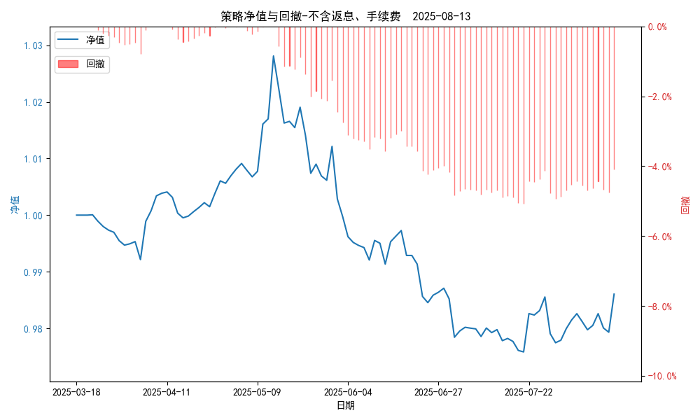
三、保证金使用情况
占用 | 760,966.55
账户权益 | 9,898,227.00
风险度 | 7.6879%
四、交易情况
交易方向及数量 | 今日交易 21 只期货合约 成交合约价值 412.35 万元 卖出开仓: 11 只 买入平仓: 7 只 买入开仓: 2 只 卖出平仓: 5 只
五、持仓情况
持仓品种及数量 | 共持仓 38只期货， 持仓合约价值 887.14 万元, 其中空仓: 21 只,多仓: 17 只

量化三-结算数据
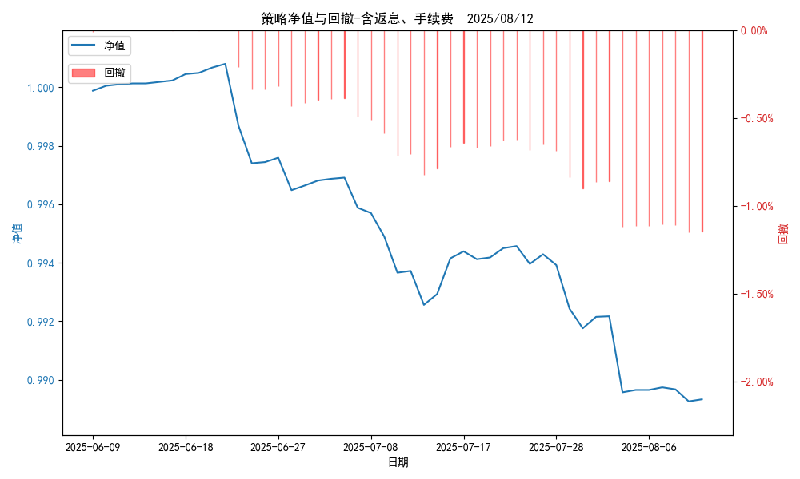
统计日期 | 2025-08-13, (金额单位：元) | 统计日期
一、账户资产及收益情况
账户名称 | 量化三
账户编号 | 85016
资产单元名称 | 量化三投机单元 | 量化三股票单元
单元资产净值 | 4,096,131.22 | 850,230.17
账户资产净值 | 4,946,361.39
返息、逆回购 | 返息、逆回购 | 返息、逆回购
手续费 | 手续费 | 手续费
总盈利/亏损(含返息、逆回购、手续费) | 总盈利/亏损(含返息、逆回购、手续费)
收益率(含返息、逆回购、手续费) | 收益率(含返息、逆回购、手续费)
总盈利/亏损(不含返息、逆回购、手续费) | 总盈利/亏损(不含返息、逆回购、手续费)
收益率(不含返息、逆回购、手续费) | 收益率(不含返息、逆回购、手续费)
二、净值列示
实收资本 | 5,000,000.00
资产净值 | 4,946,361.39
总份额 | 5,000,000.00
期初单位净值 | 1.00
昨日单位净值(含返息、逆回购、手续费) | 0.98933
单位净值(含返息、逆回购、手续费) | 0.98927
日净值增长率(含返息、逆回购、手续费) | -0.00583%
昨日单位净值(不含返息、逆回购、手续费) | 0.98795
单位净值(不含返息、逆回购、手续费) | 单位净值(不含返息、逆回购、手续费)
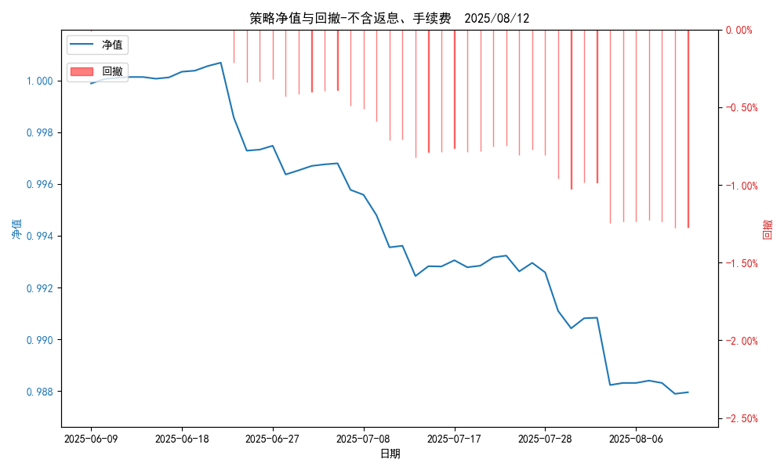
日净值增长率(不含返息、逆回购、手续费) | 日净值增长率(不含返息、逆回购、手续费)
三、保证金使用情况
占用 | 0.00 | -
账户权益 | 4,096,131.22 | -
风险度 | 0.0% | -
四、交易情况
交易方向及数量 | 今日交易 1 只期货, 成交合约价值 1707.82 万元,其中 1.国债期货:无 2.黄金期货: 买入开仓: 1只 (au2510) 卖出平仓: 1只 (au2510) 3.铜期货:无 4.其他品种:无 | 买入股票: 0 只, 卖出股票: 0 只, 股票合计成交金额: 0 万元
五、持仓情况
持仓品种及数量 | 共持仓: 0 只期货, 持仓合约价值 0.0 万元, 其中: 国债期货 0只 黄金期货 0只 铜期货 0只 其他品种 0只 | 股票: 0 只

量化三-收盘数据
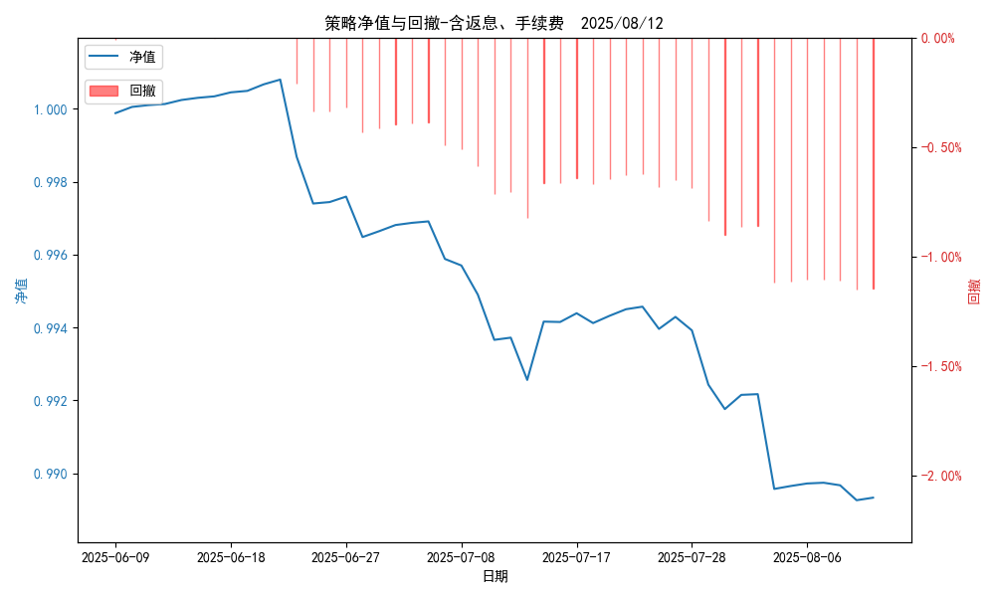
统计日期 | 2025-08-13, (金额单位：元) | 统计日期
一、账户资产及收益情况
账户名称 | 量化三
账户编号 | 85016
资产单元名称 | 量化三投机单元 | 量化三股票单元
单元资产净值 | 4,096,131.18 | 850,230.17
账户资产净值 | 4,946,361.35
返息、逆回购 | 返息、逆回购 | 返息、逆回购
手续费 | 手续费 | 手续费
盈利/亏损(含返息、逆回购、手续费) | -53,868.82 | 230.17
总盈利/亏损(含返息、逆回购、手续费) | 总盈利/亏损(含返息、逆回购、手续费)
收益率(含返息、逆回购、手续费) | 收益率(含返息、逆回购、手续费)
盈利/亏损(不含返息、逆回购、手续费) | -60,570.65 | 0.00
总盈利/亏损(不含返息、逆回购、手续费) | 总盈利/亏损(不含返息、逆回购、手续费)
收益率(不含返息、逆回购、手续费) | 收益率(不含返息、逆回购、手续费)
二、净值列示
实收资本 | 5,000,000.00
资产净值 | 4,946,361.35
总份额 | 5,000,000.00
期初单位净值 | 1.00
昨日单位净值(含返息、逆回购、手续费) | 0.98933
单位净值(含返息、逆回购、手续费) | 0.98927
日净值增长率(含返息、逆回购、手续费) | -0.00584%

昨日单位净值(不含返息、逆回购、手续费) | 0.98795
单位净值(不含返息、逆回购、手续费) | 单位净值(不含返息、逆回购、手续费)
日净值增长率(不含返息、逆回购、手续费) | 日净值增长率(不含返息、逆回购、手续费)
三、保证金使用情况
占用 | 0.00 | -
账户权益 | 4,096,131.18 | -
风险度 | 0.0% | -
四、交易情况
交易方向及数量 | 今日交易 1 只期货, 成交合约价值 1707.82 万元,其中 1.国债期货:无 2.黄金期货: 买入开仓: 1只 (au2510) 卖出平仓: 1只 (au2510) 3.铜期货:无 4.其他品种:无 | 买入股票: 0 只, 卖出股票: 0 只, 股票合计成交金额: 0 万元
五、持仓情况
持仓品种及数量 | 共持仓: 0 只期货, 持仓合约价值 0.0 万元, 其中: 国债期货 0只 黄金期货 0只 铜期货 0只 其他品种 0只 | 股票: 0 只

